作り方
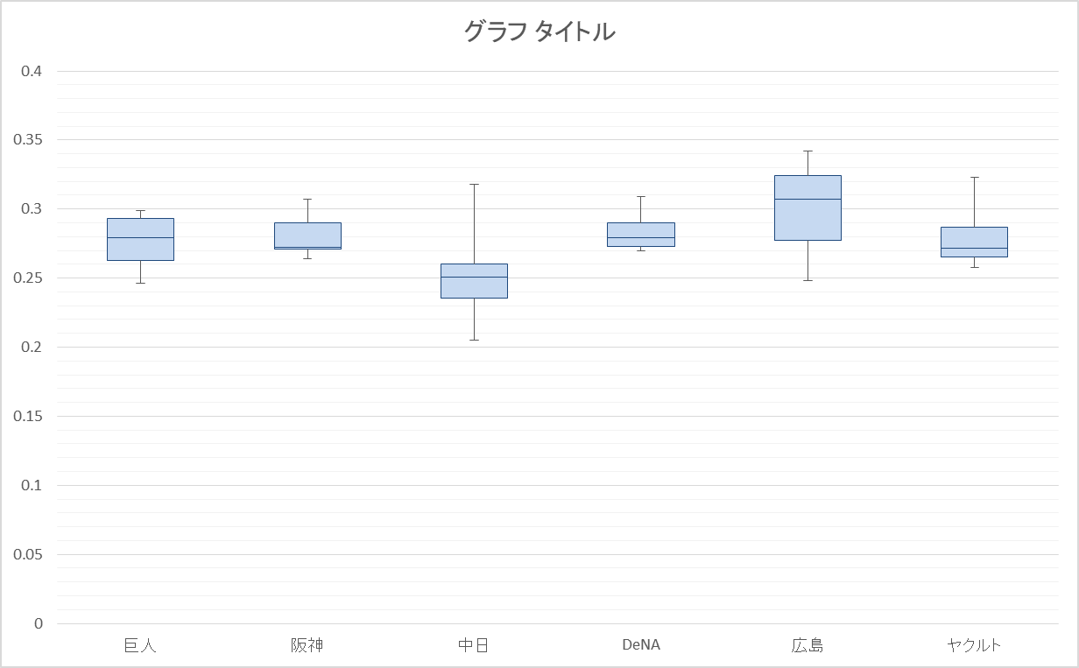
1.元データからQUARTILE関数を使って箱ひげ図用データを作成する

 | 数式はこんなかんじ

2箱ひげ図用データから箱ひげグラフ用データを作成する

3.グラフを作る

グラフ
箱ひげ図用データ
種類 | パラメータ | 巨人 | 阪神 | 中日 | DeNA | 広島 | ヤクルト
最大値 | 4 | 0.299 | 0.307 | 0.318 | 0.309 | 0.342 | 0.323
75%値 | 3 | 0.293 | 0.29 | 0.2605 | 0.29025 | 0.3245 | 0.287
中央値 | 2 | 0.2795 | 0.272 | 0.251 | 0.279 | 0.307 | 0.2715
25%値 | 1 | 0.2625 | 0.271 | 0.2355 | 0.273 | 0.2775 | 0.2655
最小値 | 0 | 0.246 | 0.264 | 0.205 | 0.27 | 0.248 | 0.258

箱ひげ図グラフ用データ
種類 | パラメータ | 巨人 | 阪神 | 中日 | DeNA | 広島 | ヤクルト
最大値-75%値 | - | 0.006 | 0.017 | 0.0575 | 0.01875 | 0.0175 | 0.036
75%値-中央値 | - | 0.0135 | 0.018 | 0.0095 | 0.01125 | 0.0175 | 0.0155
中央値-25%値 | - | 0.017 | 0.001 | 0.0155 | 0.006 | 0.0295 | 0.006
25%値 | - | 0.2625 | 0.271 | 0.2355 | 0.273 | 0.2775 | 0.2655
25%値-最小値 | - | 0.0165 | 0.007 | 0.0305 | 0.003 | 0.0295 | 0.0075
 | -

